Octubre 2012
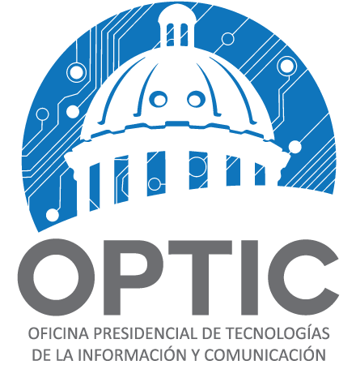

Oficina Presidencial de Tecnologia y Comunicacion
“Año del Fortalecimiento del Estado Social y Democrático de Derecho”

Compra de Activos Fijos

 | Correspondiente al mes de: Octubre_del __2012
Fecha de registro | Codigo de Bienes Nacionales | Descripcion del activo fijo | Ubicacion | Valor en RD$
2012-10-31 | 166677 | Impresora HP LaserJet Pro400 M-401N | LINCOLN | 12,598.67
Total |  |  |  | 12,598.67

